상품제안서
트레블 스마트 카드포켓 | 상품코드: F18091

 |  |  |  |  |  |  | 02-412-0044 | www.easy1.co.kr
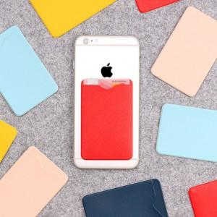

【상세/제작정보】 | 배송비5000원

【인쇄/포장옵션】 | 불박 / OPP(비닐)

【공급단가】 | 수량 | 300~ | 500~ | 1,000~ | 3,000~ | 5,000~
*VAT별도 | 단가 | 1,560원 | 1,530원 | 1,490원 | 1,460원 | 1,430원

【상품 URL】 | https://easy1.co.kr:443/src/goods_detail.php?gdno=18091

